상품제안서
친환경 3단7K완전자동우산 | 상품코드: S21860

 |  |  |  |  |  |  | 02-713-8555 | www.synergygift.co.kr
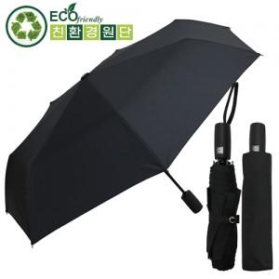

【상세/제작정보】 | 버려지는 플라스틱 PET을 가공해 만든 재생섬유 친환경원단 우산!

【인쇄/포장옵션】 | 실크, 원단1도인쇄 / 포장지포장

【공급단가】 | 수량 | 50~ | 100~ | 300~ | 1,000~ | 3,000~
*VAT별도 | 단가 | 12,200원 | 11,100원 | 10,700원 | 10,200원 | 10,000원

【상품 URL】 | https://www.synergygift.co.kr:443/src/goods_detail.php?gdno=21860

